Hinweis
Ein Tutorial der Fimovi GmbH
www.fimovi.de

Renditekalkulator: Vermietung von Neubau-Immobilien
Mit Neubau-Immobilien Steuern sparen
und systematisch Vermögen aufbauen

Rechtlicher Hinweis

Bitte vor Nutzung dieser Tutorial-Datei lesen
Inhalt
Dieses Tutorial wurde von der Fimovi GmbH für Schulungszwecke erstellt. Die Inhalte dieser Datei wurden mit größter Sorgfalt zusammengestellt. Dennoch können für die Richtigkeit und Vollständigkeit keine Gewähr übernommen werden. Die Ergebnisse in dieser Tutorial-Datei basieren im wesentlichen auf den Eingabedaten dieser Datei. Diese sind so angelegt, dass sie von Anwendern leicht verändert werden können.
Haftungsausschluss
Die Fimvi GmbH übernimmt keine Gewähr oder Haftung für die Plausibilität oder Richtigkeit dieser Eingabedaten und keine Gewähr oder Haftung für die Richtigkeit der aus diesen Eingabedaten resultierenden Ergebnisse. Auch haftet die Fimovi GmbH nicht für Schäden, die einem Anwender im Vertrauen auf die Richtigkeit der Ergebnisse dieser Berechnungen entstehen. Eine Nutzung dieser Datei erfolgt auf eigenes Risiko.
Nutzung und Weitergabe
Dieses Tutorial wurde von www.fimovi.de kostenlos zur Verfügung gestellt und und ist urheberrechtlich geschützt. Die Datei darf weitergeben werden, solange die Copyright- und Lizenzhinweise unverändert mit weitergegeben werden. Eine kommerzielle Nutzung dieser Datei ist untersagt.

Profil und Kontakt

Profil
Fimovi bietet Intensiv-Video-Workshops, in denen Schritt für Schritt die Erstellung von professionellen Projekt-finanzierungs- und Cashflow-Modellen in Excel er­läutert wird. Die praxis­orientierten Modelle sind nach aktuellen, international akzeptierten Standards aufgebaut und erlauben den Nutzern höchstmögliche Transparenz und Flexibilität sowohl hin-sichtlich der Eingaben, als auch bezüglich der Projektbeurteilung zum Beispiel im Rahmen von Investitions- oder Kreditvergabe­entschei­dungen.
Neben Intensiv-Video-Workshops bietet die Fimovi GmbH:
• Vorlagen zur Erstellung verschiedener Finanzmodelle
• Erstellung individueller Finanzmodelle
• Modellreview und -optimierung
• Seminare im Bereich Financial Modelling und Arbeiten mit Excel
Besuchen Sie unsere Internetseite, wo viele Informationen und kostenlose Vorlagen und Tutorials angeboten werden.

Ein Angebot der Fimovi GmbH
Webseite: | www.fimovi.de
Email: | support@fimovi.de

 |  | Copyright by Fimovi GmbH

EFT Immobilien
4ed294Df7db6e2e517029c2F3f0c3bA3

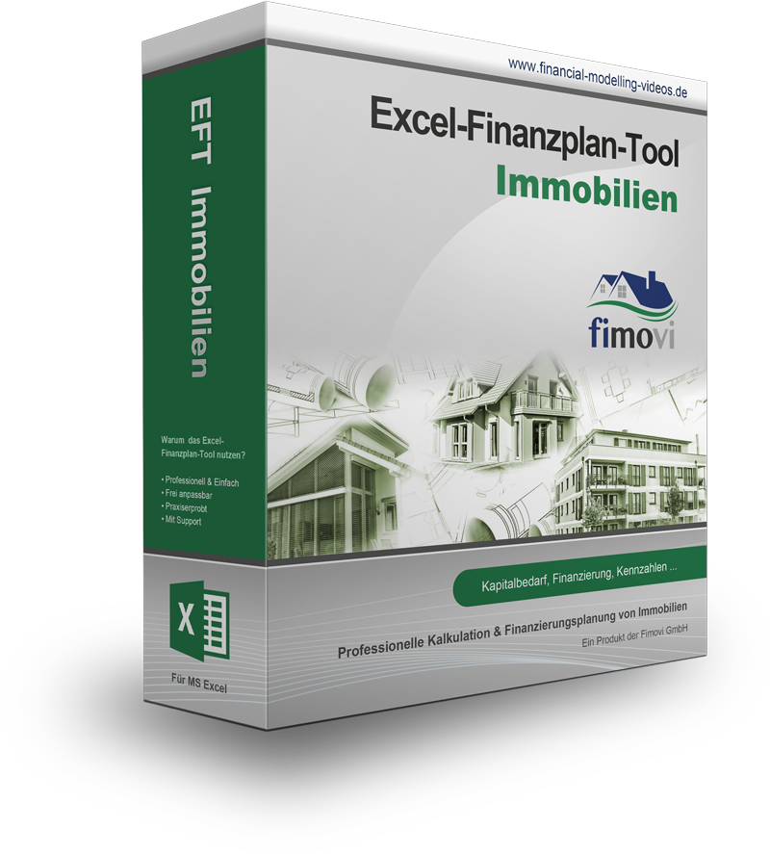
Zurück zum Renditekalkulator
Warum EFT Immobilien nutzen?
- Monatsgenaue Planung (bis 25 Jahre)
- Erfassung der Bau- bzw. Herstellungskosten in
Kostengruppen
- Detaillierte Erfassung und Planung der
Mieteinnahmen
- Berücksichtigung von Steuern
- Verschiedene Finanzierungsmöglichkeiten inkl.
Sondertilgungen, Tilgungszuschüssen etc.
- Renditeberechnungen, Übersichten + Grafiken
- Einmalpreis (kein Abo) => Sofortiger Download
=> direkt loslegen

 | EFT Immobilien

 | Planung und Analyse
 | von Immobilienprojekten
 | (Kauf, Modernisierung & Neubauprojekte)

 | Mehr Informationen auf unserer Webseite !

EUR 300,00
(zzgl. MwSt.)
Bestellen

AFA-Rechner
4ed294Df7db6e2e517029c2F3f0c3bA3

Zurück zum Renditekalkulator
Warum EFT Immobilien nutzen?
- Lineare AfA mit/ohne Sonder-AfA (§ 7b EStG)
- Degressive AfA (§ 7 Abs. 5a EStG)
mit/ohne Wechsel zu linearer AfA u. mit/ohne
Sonderabschreibung
- Denkmalabschreibungen (§ 7h, 7i EstG
bzw. §10 f EStG)
- Berechnung & Darstellung über gesamte
Nutzungsdauer (max. 50 Jahre)
- Inkl. Übersichten + Grafiken
- Einmalpreis (kein Abo) => Sofortiger Download
=> direkt loslegen

 | AFA-Rechner Immobilien

 | Berechnung der AfA von Gebäuden
 | über die gesamte Nutzungsdauer
 | für alle gesetzlich zulässigen Verfahren

 | Mehr Informationen auf unserer Webseite !

EUR 50,00
(zzgl. MwSt.)
Bestellen

